Logon
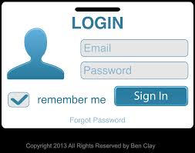
STT | Mã TC | Mục đích kiểm thử | Mô tả về dữ liệu test | Các bước thực hiện | Kết quả mong muốn | Kết quả trả về |  | Đã có chưa?

1 | 2 | 3 | 4 | 5 | 6 | Pass | Fail
 |  | Phần giao diện Login
1 | TC110-001 | Kiểm tra giao diện có hiển thị đầy đủ các trường |  | 1. Vào hệ thống Services Directory | - Hiển thị giao diện from login - Hiển thị checkbox "remember me" - Hiện thị textfield nhập Email, Password - Hiển thị button "Sign In" - Hiển thị text "Forgot Password" | Pass
2 | TC110-002 | Kiểm tra bố cục của màn |  | 1. Kiểm tra về bố cục 2. Kiểm tra font chữ, cỡ chữ, màu chữ 3. Kiểm tra chính tả | 1. Bố cục - Các tiêu đề, nội dung được bố trí thẳng hàng, có độ dài, độ rộng và khoảng cách bằng nhau, không xô lệch - Form bố trí hợp lý và dễ sử dụng. 2. Font chữ, màu chữ - Các text sử dụng cùng 1 loại font chữ, cỡ chữ - Màu chữ: giống giao diện prototype 3. Chính tả: không có lỗi về chính tả | Pass
3 | TC110-003 | Kiểm tra giá trị, thuộc tính của các trường |  | 1. Từ màn hình Login | 1. Màn hình đủ các thông tin như prototype 2. Thuộc tính hiển thị các trường như sau: - "Email" textfield - "Password" passwordfield - "remember me" checkbox - "Sign In" Button - "Forgot Password" button 3. Giá trị hiển thị của các trường là trống | Pass
 |  | Chức năng Login
4 | TC110-004 | Kiểm tra login thành công | "email" : turtle@fpt.edu.vn "password" : 123 | 1. Nhập email, password đúng trong CSDL 2. Chọn button Sign In | Hiển thị thông báo "Login thành công" | Pass
5 | TC110-005 | Kiểm tra login thất bại | "email" : sdfg@gmail.com "password" : 754 (email sai, password sai) | 1. Nhập email, password 2. Chọn button Sign In | Hiển thị thông báo "Login thất bại" | Pass
6 |  |  | "email" : turtle@fpt.edu.vn "password" : 754 (email đúng, password sai) | 1. Nhập email, password 2. Chọn button Sign In | Hiển thị thông báo "Login thất bại" | Pass
7 |  |  | "email" : sdfg@gmail.com "password" : 123 (email sai, password đúng) | 1. Nhập email, password 2. Chọn button Sign In | Hiển thị thông báo "Login thất bại" | Pass
 |  | check email
8 | TC110-006 | Kiểm tra tính bắt buộc | "password": 123 | 1. không nhập email 2. Nhập password 3. Chọn button Sign In | Hiển thị thông báo đỏ "Vui lòng nhập email" | Pass
9 | TC110-007 | Kiểm tra max length của "email" | a-z0-9, 50ky tu | 1. Nhập email = 50 kí tự 2. Các trường thông tin khác nhập hợp lệ 3. Chọn button Sign In | Hiển thị thông báo "Login thành công" | Pass
 |  |  | a-z0-9, 51ky tu | 1. Nhập email = 51 kí tự 2. Các trường thông tin khác nhập hợp lệ 3. Chọn button Sign In | Hiển thị thông báo "Giới hạn chỉ 50 ký tự" | Pass
10 | TC110-008 | Kiểm tra chuỗi biểu thức chính quy của email | Nhập "email": #$agg@gmail.com | 1. Nhập #$agg@gmail.com vào email 2. Các trường thông tin khác nhập hợp lệ 3. Chọn button Lưu | Hiển thị thông báo đỏ "Nhập sai email" |  | Fail (Chưa hiện thông báo)
 |  | Validate password
11 | TC110-009 | Kiểm tra mật khẩu đã được mã hóa |  | 1. Nhập password vào trường "Password" | Password được mã hóa thành dạng chấm tròn |  | Fail (Password vẫn để dạng text chưa mã hóa thành chấm tròn)
12 | TC110-010 | Kiểm tra nhập password không hợp lệ | password: @$%# | 1. Nhập Password 2. Các trường thông tin khác nhập hợp lệ 3. Chọn button Sign In | Hiển thị thông báo đỏ "Nhập sai Password" | Pass
13 | TC110-011 | Kiểm tra tính bắt buộc |  | 1. Nhập Password = rỗng 2. Các trường thông tin khác nhập hợp lệ 3. Chọn button Sign In | Hiển thị thông báo "Chưa nhập Password" | Pass
14 | TC110-012 | Kiểm tra max length của password | a-z0-9, 20ky tu | 1. Nhập Password = 20 kí tự 2. Các trường thông tin khác nhập hợp lệ 3. Chọn button Sign In | Hiển thị thông báo "Login thành công" | Pass
15 |  |  | a-z0-9, 21ky tu | 1. Nhập Password = 21 kí tự 2. Các trường thông tin khác nhập hợp lệ 3. Chọn button Sign In | Hiển thị thông báo "mật khẩu sai" | Pass
 |  | Button Sign In
16 | TC110-013 | Kiểm tra button Sign In khi nhập đầy đủ thông tin | "email" : turtle@fpt.edu.vn "password" : 123 | 1. Nhập đầy đủ thông tin các trường 2. Chọn button Sign In | Hiển thị thông báo "Login thành công" Ẩn tab Login và hiện tab Organisations | Pass
17 | TC110-014 | Kiểm tra button Sign In khi bỏ trống tất cả các trường |  | 1. Chọn button Sign In | Hiển thị thông báo "Login thất bại" | Pass

Forgot Password
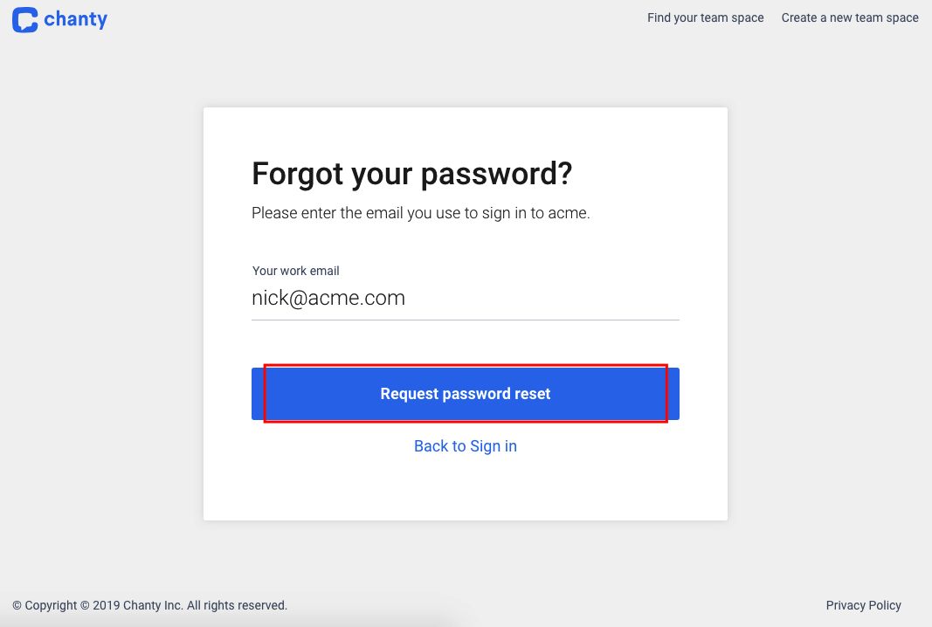
STT | Mã TC | Mục đích kiểm thử | Mô tả về dữ liệu test | Các bước thực hiện | Kết quả mong muốn | Kết quả trả về |  | Đã có chưa?

1 | 2 | 3 | 4 | 5 | 6 | Pass | Fail
 |  | Phần giao diện chung
1 | TC021-001 | Kiểm tra giao diện Forgot Password có hiện đầy đủ các trường |  | 1. Vào hệ thống Services Directory 2. Nhấn "Forgot Password" | - Hiển thị textfield nhập email - Hiển thị button Request password reset - Hiển thị button Back to Sign In | Pass
2 | TC021-002 | Kiểm tra tổng thể giao diện trong màn hình |  | 1. Kiểm tra về bố cục 2. Kiểm tra font chữ, cỡ chữ, màu chữ 3. Kiểm tra chính tả | 1. Bố cục - Các tiêu đề, nội dung được bố trí thẳng hàng, có độ dài, độ rộng và khoảng cách bằng nhau, không xô lệch - Form bố trí hợp lý và dễ sử dụng. 2. Font chữ, màu chữ - Các text sử dụng cùng 1 loại font chữ, cỡ chữ - Màu chữ: giống giao diện prototype 3. Chính tả: không có lỗi về chính tả | Pass
 |  | Chức năng Forgot Password
5 | TC021-005 | Kiểm tra forgot password thành công | "email": turtle@fpt.edu.vn (email tồn tại trong CSDL) | 1. Nhập email 2. Chọn button "Request password reset" | Hiển thị thông báo "Please check your email" | Pass
6 | TC021-006 | Kiểm tra forgot password thất bại | "email": sdfsdf@gmail.com (email không tồn tại trong CSDL) | 1. Nhập email 2. Chọn button "Request password reset" | Hiển thị thông báo "Email does not exist" | Pass
 |  | check trường forgot password
7 | TC021-007 | Kiểm tra tính bắt buộc |  | 1. Nhập email = rỗng 2. Chọn button Request password reset | Hiển thị thông báo đỏ "Vui lòng nhập email" | Pass
9 | TC021-009 | Kiểm tra max length của Mã khách hàng | a-z0-9, 50ky tu | 1. Nhập email = 50 kí tự 2. Chọn button Request password reset | Hiển thị thông báo "Please check your email" | Pass
 |  |  | a-z0-9, 51ky tu | 1. Nhập email = 51 kí tự 2. Chọn button Request password reset | Hiển thị thông báo "Giới hạn chỉ 50 ký tự" | Pass
9 | TC021-009 | Kiểm tra chuỗi biểu thức chính quy của email | "email": sdfsdf@gmail.com | 1. Nhập email 2. Chọn button "Request password reset" | Hiển thị thông báo đỏ "Nhập sai email" | Pass
 |  | Button Hủy
63 | TC021-063 | Kiểm tra button Request password reset |  | 1. Nhập đầy đủ thông tin các trường hoặc chưa nhập gì 2. Chọn button Request password reset | Hiển thị thông báo "Please check your email" | Pass

List Service
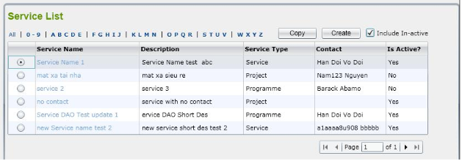
STT | Mã TC | Mục đích kiểm thử | Mô tả về dữ liệu test | Các bước thực hiện | Kết quả mong muốn | Kết quả trả về |  | Đã có chưa?

1 | 2 | 3 | 4 | 5 | 6 | Pass | Fail
 |  | Phần giao diện List Service
1 | LS110-001 | Kiểm tra giao diện có hiển thị đầy đủ các trường |  | 1. Vào Service List | - Hiển thị giao diện from List Service - Hiển thị checkbox "Include In-active" - Hiện thị List "All | 0-9 | ABCDE | FGHIJ | KLMN | STUV | WXYZ " - Hiển thị button "Create" - Hiển thị button "Copy" - Hiển thị text "Service List" - Hiển thị Table - Hiên thị pane Page | Pass
2 | LS110-002 | Kiểm tra bố cục của màn |  | 1. Kiểm tra về bố cục 2. Kiểm tra font chữ, cỡ chữ, màu chữ 3. Kiểm tra chính tả | 1. Bố cục - Các tiêu đề, nội dung được bố trí thẳng hàng, có độ dài, độ rộng và khoảng cách bằng nhau, không xô lệch - Form bố trí hợp lý và dễ sử dụng. 2. Font chữ, màu chữ - Các text sử dụng cùng 1 loại font chữ, cỡ chữ - Màu chữ: giống giao diện prototype 3. Chính tả: không có lỗi về chính tả | Pass
3 | LS110-003 | Kiểm tra giá trị, thuộc tính của các trường |  | 1. Từ màn hình Service List |  | Pass
 |  | Kiểm tra chức năng lọc nhanh
4 | LS110-004 | Kiểm tra chức năng sắp sếp |  | 1. Click vào "All" | Table hiển thị tất cả list | Pass
5 | LS110-005 | Kiểm tra chức năng sắp sếp |  | 1. Click vào "0-9" | Table hiển thị list theo thứ tự 0 - 9 | Pass
6 | LS110-006 | Kiểm tra chức năng sắp sếp |  | 1. Click vào "ABCDE" | Table hiển thị các List Service có chữ cái đầu là ABCDE | Pass
7 | LS110-007 | Kiểm tra chức năng sắp sếp |  | 1. Click vào "FGHIJ" | Table hiển thị các List Service có chữ cái đầu là FGHIJ | Pass
8 | LS110-008 | Kiểm tra chức năng sắp sếp |  | 1. Click vào "KLMN" | Table hiển thị các List Service có chữ cái đầu là KLMN | Pass
9 | LS110-009 | Kiểm tra chức năng sắp sếp |  | 1. Click vào "OPQR" | Table hiển thị các List Service có chữ cái đầu là OPQR | Pass
10 | LS110-010 | Kiểm tra chức năng sắp sếp |  | 1. Click vào "STUV" | Table hiển thị các List Service có chữ cái đầu là STUV | Pass
11 | LS110-011 | Kiểm tra chức năng sắp sếp |  | 1. Click vào "WXYZ" | Table hiển thị các List Service có chữ cái đầu là WXYZ | Pass
 |  | Kiểm tra nút Copy
12 | LS110-012 | Kiểm tra hiển thị confirm trước khi copy |  | 1. Chọn vào 1 bản ghi 2. Chọn button Copy | Hiển thị confirm xác nhận: Bạn chắc chắn muốn copy dữ liệu này? - Chọn 'OK' nếu đồng ý copy - Chọn 'Cancel' nếu trì hoãn việc copy | Pass
13 | LS110-013 | Kiểm tra việc copy thành công |  | 1. Chọn copy dữ liệu cần copy 2. Click chọn 'OK' | Thực hiện việc copy dữ liệu và hiển thị thông báo "Copy thành công" | Pass
 |  | Kiểm tra nút Create
14 | LS110-014 | Kiểm tra ấn nút create thành công |  | 1. Nhập List Service chưa tồn tại trong CSDL 2. Các trường hợp còn lại nhập hợp lệ 3. Chọn button Lưu | Hiển thị thông báo "Lưu thành công" | Pass
15 | LS110-015 | Kiểm tra ấn nút create không thành công |  | 1. Nhập List Service đã tồn tại trong CSDL 2. Các trường hợp còn lại nhập hợp lệ 3. Chọn button Lưu | Hiển thị thông báo "List Service bị trùng" | Pass
 |  | Phần Create List Service
 |  | Phần giao diện
16 | LS110-016 | Kiểm tra giao diện Create List Service |  | 1. Từ màn hình List Service 4. Click button Create | 1. Màn hình đủ các thông tin như prototype 2. Giá trị hiển thị các trường như sau: - Service Name edit text - Description edit text - Service Type edit text - Contact edit text - Is active edit text - Lưu Button - Hủy button | Pass
17 | LS110-017 | Kiểm tra tổng thể giao diện trong màn hình |  | 1. Kiểm tra về bố cục 2. Kiểm tra font chữ, cỡ chữ, màu chữ 3. Kiểm tra chính tả | 1. Bố cục - Các label, edit text, button được bố trí thẳng hàng, có độ dài, độ rộng và khoảng cách bằng nhau, không xô lệch - Form bố trí hợp lý và dễ sử dụng. 2. Font chữ, màu chữ - Các label, text sử dụng cùng 1 loại font chữ, cỡ chữ - Màu chữ: giống giao diện prototype 3. Chính tả: không có lỗi về chính tả | Pass
 |  | Kiểm tra màn Service List
18 | LS110-018 | kiểm tra nút final |  | 1. chọn vào biểu tượng final | Khi chọn vào biểu tượng final thì danh sách hiển thị sẽ được chuyển đến trang cuối cùng của danh sách | Pass
19 | LS110-019 | kiểm tra nút next |  | 1. chọn vào biểu tượng next | Khi chọn vào biểu tượng next thì danh sách hiển thị sẽ được chuyển đến trang tiếp theo của danh sách | Pass
20 | LS110-020 | kiểm tra nút back |  | 1. chọn vào biểu tượng back | Khi chọn vào biểu tượng back thì danh sách hiển thị sẽ được chuyển đến trang trước đó của danh sách Nếu trang hiển thị là 1 thì biểu tượng back sẽ không hoạt động | Pass
21 | LS110-021 | kiểm tra nút first |  | 1. chọn vào biểu tượng first | Khi chọn vào biểu tượng first thì ds hiển thị sẽ được chuyển đến trang đầu cùng của danh sách Nếu trang hiển thị là 1 thì biểu tượng first sẽ không hoạt động | Pass
22 | LS110-022 | kiểm tra checkbox In-active |  | 1. Chọn vào ô checkbox trên góc phải màn hình | Hiển thị được tất cả danh sách các List Service có trạng thái In-active và active | Pass
23 | LS110-023 | kiểm tra lọc List Service |  | 1. Chọn All , 0-9, và các chữ từ a-z ở ngay trên bảng danh sách List Service | Hiển thị được các List Service có tên và số tương ứng theo chỉ định lọc | Pass
24 | LS110-024 | kiểm tra chức năng sắp xếp |  | 1. Tạo mới một List Service 2. kiểm tra xem có ở trang đầu | Những List Service mới được thêm vào sẽ được hiển thị ở trang 1 | Pass
25 | LS110-025 | kiểm tra thông báo khi chọn vào một List Service có trạng thái In-active |  | 1. chọn vào một List Service có trạng thái In-active | Khi chọn vào List Service có trạng thái In-active thì hộp thoại thông báo thay đổi trạng thái phải được hiển thị | Pass
26 | LS110-026 | kiểm tra dữ liệu các cột |  | kiểm tra thông tin hiển thị của từng cột có trùng khớp với tên cột tương ứng | Tất cả các thông tin của từng List Service phải được hiển thị đúng với tên cột chỉ định | Pass
27 | LS110-027 | kiểm tra nút 'OK' trong hộp thoại thông báo khi chọn List Service |  | 1. Chọn vào một List Service với trạng thái In-active 2. Chọn vào nút OK trên hộp thoại thông báo | Khi chọn vào nút OK trên hộp thoại thông báo thì dữ liệu trạng thái của List Service phải được thay đổi | Pass
28 | LS110-028 | kiểm tra nút 'Cancel' trong hộp thoại thông báo khi chọn List Service |  | 1. Chọn vào một List Service với trạng thái In-active 2. Chọn vào nút Cancel trên hộp thoại thông báo | Khi chọn vào nút Cancel trên hộp thoại thông báo thì dữ liệu trạng thái của List Service phải được giữ nguyên | Pass
29 | LS110-029 | Kiểm tra thông báo Do you want to make this List Service active |  | 1. chọn vào một List Service bất kỳ | Hộp thoại thông báo chỉ được hiển thị khi chọn vào những List Service có trạng thái là In-active | Pass
30 | LS110-030 | kiểm ô hiển thị tên trang danh sách List Service |  | kiểm tra thông tin hiển thị trên ô nội dung số trang | Khi chuyển trang thì số thứ tự trang phải được thau đổi theo | Pass

Add Service
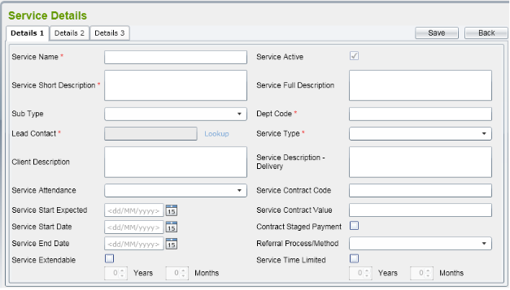

STT | Mã TC | Mục đích kiểm thử | Mô tả về dữ liệu test | Các bước thực hiện | Kết quả mong muốn | Kết quả trả về |  | Đã có chưa?

1 | 2 | 3 | 4 | 5 | 6 | Pass | Fail
 | Phần Giao Diện Details 1
1 | AS-0001 | kiểm tra Bố cục màn Service Details 1 |  | 1. kéo to hoặc thu nhỏ kích thước toàn màn 2. Quan sát sự thay đổi của kích thước bố cục trong màn | Bố cục trong màn thay đổi được theo kích thước tùy chỉnh | Pass
2 | AS-0002 | kiểm tra màu sắc, phông chữ, cỡ chữ |  | kiểm tra đầy đủ các ô phông chữ, màu chữ , cỡ chữ phải đồng nhất | Các phông chữ, cỡ chữ, màu chữ phải đúng theo quy phạm đã được đặt trong phần mềm | Pass
Kiểm tra Input Service Name
3 | AS-0003 | kiểm tra nhập số trong ô Service Name | Service Name = '989' còn lại nhập đủ thông tin | 1. Nhập vào các số từ 0-9 vào ô Service Name các trường còn lại nhập đầy đủ thông tin 2. Nhấp vào nút Save | Hiển thị được thông báo lỗi khi nhập sai dữ liệu | Pass
4 | AS-0004 | kiểmt tra nhập kí tự đặc biệt trong ô Service Name | Service Name = '!@#' còn lại nhập đủ thông tin | 1. Nhập vào các kí tự đặc biệt {!@#$%^&*()}[./,?\]'' vào ô Service Name các trường còn lại nhập đầy đủ thông tin 2. Nhấp vào nút Save | Hiển thị được thông báo lỗi khi nhập sai dữ liệu | Pass
5 | AS-0005 | kiểm tra không để trống ô Service Name | Nhập các trường đầy đủ thông tin ngoại trừ trường Service Name để trống | 1. Để trống ô Organization Name các trường khác nhập đầy đủ 2. Nhấp vào nút Save | Hiển thị thông báo 'please input the Service Name' | Pass
6 | AS-0006 | kiểm tra nhập vào ô Service Name dấu cách | Service Name = ' '(Dấu cách) còn lại nhập đủ thông tin | 1. Nhập dấu cách vào ô Service Name . Các trường khác nhập đầy đủ 2. Chọn vào nút Save | Hiển thị thông báo lỗi khi nhập sai dữ liệu | Pass
7 | AS-0007 | kiểm tra Service Name đã tồn tại trong dữ liệu | Service Name= một Service Name đã tồn tại trong hệ thống | 1. Nhập Service Name đã tồn tại trong dữ liệu các trường khác nhập đầy đủ thông tin 2. Nhấp vào nút Save | Hiển thị thông báo đã tồn tại dữ liệu của ô Service Name | Pass
Kiểm tra input Service Short Description
8 | AS-0008 | kiểm tra trường bắt buộc nhập của Service Short Description | Nhập các trường đầy đủ thông tin ngoại trừ trường Service Short Description để trống | 1. Để trống ô Service Short Description các trường khác nhập đầy đủ 2. Nhấp vào nút Save | Hiển thị thông báo lỗi 'please input the Service Short Description' | Pass
9 | AS-0009 | kiểm tra nhập dấu cách vào ô Service Short Description | Service Short Description=' '(Dấu cách) còn lại nhập đầy đủ | 1. Nhập dấu cách vào ô Service Short Description . Các trường khác nhập đầy đủ 2. Chọn vào nút Save | Hiển thị thông báo lỗi khi nhập sai dữ liệu | Pass
10 | AS-0010 | kiểm tra nhập kí tự đặc biệt của ô Service Short Description | Service Short Descriptio= '?@?' còn lại nhập đầy đủ | 1. Nhập vào các kí tự đặc biệt {!@#$%^&*()}[./,?\]'' vào ô Service Short Description các trường còn lại nhập đầy đủ thông tin 2. Nhập vào nút Save | Hiển thị thông báo lỗi khi nhập sai dữ liệu | Pass
Kiểm tra trường bắt buộc Service Name
11 | AS-0011 | kiểm tra tính bắt buộc nhập vào của ô Service Name | Nhập các trường đầy đủ thông tin ngoại trừ trường Service Name để trống | 1. Để trống ô Service Name các trường khác nhập đầy đủ 2. Nhấp vào nút Save | Hiển thị thông báo lỗi 'please input the Service Name' | Pass
12 | AS-0012 | kiểm tra nhập vào kí tự đặc biệt ô Service Name | Service Name = '<**>' còn lại nhập đầy đủ | 1. Nhập vào các kí tự đặc biệt {!@#$%^&*()}[./,?\]'' vào ô Service Name các trường còn lại nhập đầy đủ thông tin 2. Nhấp vào nút Save | Hiển thị thông báo lỗi khi nhập sai dữ liệu | Pass
 | Kiểm tra trường bắt buộc Service Short Description
13 | AS-0013 | kiểm tra tính bắt buộc nhập vào của ô Service Short Description | Nhập các trường đầy đủ thông tin ngoại trừ trường Service Short Description để trống | 1. Để trống ô Service Short Description các trường khác nhập đầy đủ 2. Nhấp vào nút Save | Hiển thị thông báo lỗi 'please input the Service Short Description' | Pass
14 | AS-0014 | kiểm tra nhập vào kí tự đặc biệt ô Service Short Description | Service Short Description = '^&*' còn lại nhập đầy đủ | 1. Nhập vào các kí tự đặc biệt {!@#$%^&*()}[./,?\]'' vào ô Service Short Description các trường còn lại nhập đầy đủ thông tin 2. Nhấp vào nút Save | Hiển thị thông báo lỗi khi nhập sai dữ liệu | Pass
 | Kiểm tra trường bắt buộc Sub Type
15 | AS-0015 | kiểm tra bắt buộc phải nhập Sub Type | Nhập các trường đầy đủ thông tin ngoại trừ trường Postcode để trống | 1. Để trống ô Sub Type các trường khác nhập đầy đủ 2. Nhấp vào nút Save | Hiển thị thông báo lỗi 'please input the Sub Type' | Pass
16 | AS-0016 | kiểm tra nhập vào kí tự ô Sub Type | Postcode = 'abcdh' còn lại nhập đầy đủ | 1. Nhập vào kí tự từ 'a-z' ô Sub Type các trường khác nhập đầy đủ 2. Nhấp vào nút Save | Hiển thị thông báo lỗi khi nhập sai dữ liệu | Pass
 | Kiểm tra chức năng các nút có trên màn hình
17 | AS-0017 | kiểm tra nút Save góc trên phải màn |  | 1. không nhập 2. Nhấp vào nút Save | Hiển thị cùng lúc tất cả các thông báo lỗi bắt buộc phải nhập | Pass
18 | AS-0018 | Kiểm tra nút Back góc trên phải màn |  | 1. Chọn vào nút Back | Quay lại được màn hình Organization List | Pass
19 | AS-0019 | kiểm tra Combobox Sub Type |  | 1. chọn vào ô Sub Type | Hiển thị được lên tất cả các Sub Type đã có trong dữ liệu | Pass
20 | AS-0020 | kiểm tra Combobox Service Attendancy |  | 1. chọn vào ô Service Attendancy | Hiển thị được lên tất cả các Service Attendancy đã có trong dữ liệu | Pass
21 | AS-0021 | kiểm tra Combobox Service Type |  | 1. chọn vào ô Service Type | Hiển thị được lên tất cả các Service Type đã có trong dữ liệu | Pass
22 | AS-0022 | kiểm tra Combobox Referral Process/Method |  | 1. chọn vào ô Referral Process/Method | Hiển thị được lên tất cả các Referral Process/Method đã có trong dữ liệu | Pass

List Organizations
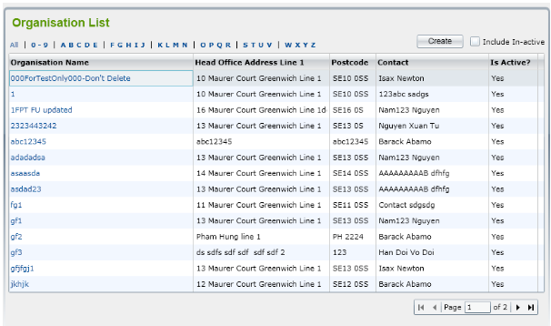

STT | Mã TC | Mục đích kiểm thử | Mô tả về dữ liệu test | Các bước thực hiện | Kết quả mong muốn | Kết quả trả về |  | Đã có chưa?

1 | 2 | 3 | 4 | 5 | 6 | Pass | Fail
 | Kiểm giao diện List Organizations
1 | LO-0001 | kiểm tra bố cục màn List Organizations |  | Quan sát và so sánh các phông chữ và màu chữ của bố cục toàn màn Phóng to thu nhỏ màn xem bố cục có thay đổi theo kích thước tùy chỉnh | Toàn Bộ phông chữ , màu chữ, cỡ chữ phải đồng bộ và theo quy tắc đã được đặt ra của phần mềm, bố cục phải thay đổi theo kích thước tương ứng | Pass
 | Kiểm tra chức năng
2 | LO-0002 | kiểm tra checkbox In-active |  | 1. Chọn vào ô checkbox trên góc phải màn hình | Hiển thị được tất cả danh sách các Organisations có trạng thái In-active và active | Pass
3 | LO-0003 | kiểm tra lọc Organisations |  | 1. Chọn All , 0-9, và các chữ từ a-z ở ngay trên bảng danh sách Organisations | Hiển thị được các Organisations có tên và số tương ứng theo chỉ định lọc | Pass
4 | LO-0004 | kiểm tra chức năng sắp xếp |  | 1. Tạo mới một Organisations 2. kiểm tra xem có ở trang đầu | Những Organisations mới được thêm vào sẽ được hiển thị ở trang 1 | Pass
5 | LO-0005 | kiểm tra thông báo khi chọn vào một Origanisations có trạng thái In-active |  | 1. chọn vào một Organisations có trạng thái In-active | Khi chọn vào Organisations có trạng thái In-active thì hộp thoại thông báo thay đổi trạng thái phải được hiển thị | Pass
6 | LO-0006 | kiểm tra dữ liệu các cột |  | kiểm tra thông tin hiển thị của từng cột có trùng khớp với tên cột tương ứng | Tất cả các thông tin của từng Organisations phải được hiển thị đúng với tên cột chỉ định | Pass
7 | LO-0007 | kiểm tra nút 'OK' trong hộp thoại thông báo khi chọn Organisations |  | 1. Chọn vào một Organisations với trạng thái In-active 2. Chọn vào nút OK trên hộp thoại thông báo | Khi chọn vào nút OK trên hộp thoại thông báo thì dữ liệu trạng thái của Organisations phải được thay đổi | Pass
8 | LO-0008 | kiểm tra nút 'Cancel' trong hộp thoại thông báo khi chọn Organisations |  | 1. Chọn vào một Organisations với trạng thái In-active 2. Chọn vào nút Cancel trên hộp thoại thông báo | Khi chọn vào nút Cancel trên hộp thoại thông báo thì dữ liệu trạng thái của Organisations phải được giữ nguyên | Pass
9 | LO-0009 | Kiểm tra thông báo Do you want to make this Organization active |  | 1. chọn vào một Organisations bất kỳ | Hộp thoại thông báo chỉ được hiển thị khi chọn vào những Organisations có trạng thái là In-active | Pass
10 | LO-0010 | kiểm ô hiển thị tên trang danh sách Organisations |  | kiểm tra thông tin hiển thị trên ô nội dung số trang | Khi chuyển trang thì số thứ tự trang phải được thau đổi theo |  | Fail(chưa đổi theo trang)
 | kiểm tra Button
11 | LO-0011 | kiểm tra nút final |  | 1. chọn vào biểu tượng final | Khi chọn vào biểu tượng final thì danh sách hiển thị sẽ được chuyển đến trang cuối cùng của danh sách | Pass
12 | LO-0012 | kiểm tra nút next |  | 1. chọn vào biểu tượng next | Khi chọn vào biểu tượng next thì danh sách hiển thị sẽ được chuyển đến trang tiếp theo của danh sách | Pass
13 | LO-0013 | kiểm tra nút back |  | 1. chọn vào biểu tượng back | Khi chọn vào biểu tượng back thì danh sách hiển thị sẽ được chuyển đến trang trước đó của danh sách Nếu trang hiển thị là 1 thì biểu tượng back sẽ không hoạt động | Pass
14 | LO-0014 | kiểm tra nút first |  | 1. chọn vào biểu tượng first | Khi chọn vào biểu tượng first thì ds hiển thị sẽ được chuyển đến trang đầu cùng của danh sách Nếu trang hiển thị là 1 thì biểu tượng first sẽ không hoạt động | Pass

Add Organization
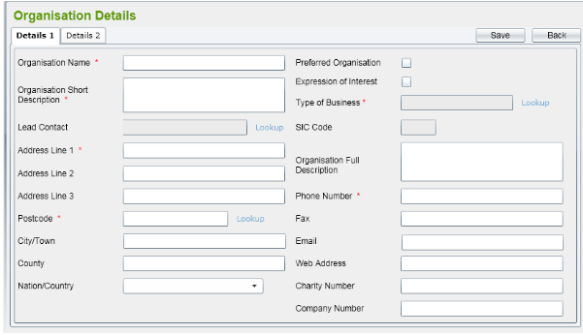

STT | Mã TC | Mục đích kiểm thử | Mô tả về dữ liệu test | Các bước thực hiện | Kết quả mong muốn | Kết quả trả về |  | Đã có chưa?

1 | 2 | 3 | 4 | 5 | 6 | Pass | Fail
 | Phần Giao Diện Add Organization
1 | ADO-0001 | kiểm tra Bố cục màn Add Organization Details 1 |  | 1. kéo to hoặc thu nhỏ kích thước toàn màn 2. Quan sát sự thay đổi của kích thước bố cục trong màn | Bố cục trong màn thay đổi được theo kích thước tùy chỉnh |  | Fail(chưa khóa boder bố cục )
2 | ADO-0002 | kiểm tra màu sắc, phông chữ, cỡ chữ |  | kiểm tra đầy đủ các ô phông chữ, màu chữ , cỡ chữ phải đồng nhất | Các phông chữ, cỡ chữ, màu chữ phải đúng theo quy phạm đã được đặt trong phần mềm | Pass
Kiểm tra Input Organization Name
3 | ADO-0003 | kiểm tra nhập số trong ô Organization Name | Organization Name = '989' còn lại nhập đủ thông tin | 1. Nhập vào các số từ 0-9 vào ô Organization Name các trường còn lại nhập đầy đủ thông tin 2. Nhấp vào nút Save | Hiển thị được thông báo lỗi khi nhập sai dữ liệu | Pass
4 | ADO-0003.1 | kiểmt tra nhập kí tự đặc biệt trong ô Organization Name | Organization Name = '!@#' còn lại nhập đủ thông tin | 1. Nhập vào các kí tự đặc biệt {!@#$%^&*()}[./,?\]'' vào ô Organization Name các trường còn lại nhập đầy đủ thông tin 2. Nhấp vào nút Save | Hiển thị được thông báo lỗi khi nhập sai dữ liệu | Pass
5 | ADO-0003.2 | kiểm tra không để trống ô Organization Name | Nhập các trường đầy đủ thông tin ngoại trừ trường Organization name để trống | 1. Để trống ô Organization Name các trường khác nhập đầy đủ 2. Nhấp vào nút Save | Hiển thị thông báo 'please input the Organization Name' | Pass
6 | ADO-0003.3 | kiểm tra nhập vào ô Organization Name dấu cách | Organization Name = ' '(Dấu cách) còn lại nhập đủ thông tin | 1. Nhập dấu cách vào ô Organization Name . Các trường khác nhập đầy đủ 2. Chọn vào nút Save | Hiển thị thông báo lỗi khi nhập sai dữ liệu | Pass
7 | ADO-0004 | kiểm tra Organization Name đã tồn tại trong dữ liệu | Organization Name= một Organization Name đã tồn tại trong hệ thống | 1. Nhập Organization Name đã tồn tại trong dữ liệu các trường khác nhập đầy đủ thông tin 2. Nhấp vào nút Save | Hiển thị thông báo đã tồn tại dữ liệu của ô Organization Name | Pass
kiểm tra input Organization Short Description
8 | ADO-0005 | kiểm tra trường bắt buộc nhập của Organization Short Description | Nhập các trường đầy đủ thông tin ngoại trừ trường Organization Short Description để trống | 1. Để trống ô Organization Short Description các trường khác nhập đầy đủ 2. Nhấp vào nút Save | Hiển thị thông báo lỗi 'please input the Organization Short Description' | Pass
9 | ADO-0005.1 | kiểm tra nhập dấu cách vào ô Organization Short Description | Organization Short Description=' '(Dấu cách) còn lại nhập đầy đủ | 1. Nhập dấu cách vào ô Organization Short Description . Các trường khác nhập đầy đủ 2. Chọn vào nút Save | Hiển thị thông báo lỗi khi nhập sai dữ liệu | Pass
10 | ADO-0005.2 | kiểm tra nhập kí tự đặc biệt của ô Organization Short Description | Organization Short Descriptio= '?@?' còn lại nhập đầy đủ | 1. Nhập vào các kí tự đặc biệt {!@#$%^&*()}[./,?\]'' vào ô Organization Short Description các trường còn lại nhập đầy đủ thông tin 2. Nhập vào nút Save | Hiển thị thông báo lỗi khi nhập sai dữ liệu | Pass
kiểm tra trường bắt buộc Type of Business
11 | ADO-0006 | kiểm tra tính bắt buộc nhập vào của ô Type of Business | Nhập các trường đầy đủ thông tin ngoại trừ trường Type of Business để trống | 1. Để trống ô Type of Business các trường khác nhập đầy đủ 2. Nhấp vào nút Save | Hiển thị thông báo lỗi 'please input the Type of Business' | Pass
12 | ADO-0006.1 | kiểm tra nhập vào kí tự đặc biệt ô Type of Business | Type of Business = '<**>' còn lại nhập đầy đủ | 1. Nhập vào các kí tự đặc biệt {!@#$%^&*()}[./,?\]'' vào ô Type of Business các trường còn lại nhập đầy đủ thông tin 2. Nhấp vào nút Save | Hiển thị thông báo lỗi khi nhập sai dữ liệu | Pass
 | kiểm tra trường bắt buộc Address Line 1
13 | ADO-0007 | kiểm tra tính bắt buộc nhập vào của ô Address Line 1 | Nhập các trường đầy đủ thông tin ngoại trừ trường Address Line 1 để trống | 1. Để trống ô Address Line 1 các trường khác nhập đầy đủ 2. Nhấp vào nút Save | Hiển thị thông báo lỗi 'please input the Address Line 1' | Pass
14 | ADO-0007.1 | kiểm tra nhập vào kí tự đặc biệt ô Address Line 1 | Address Line 1 = '^&*' còn lại nhập đầy đủ | 1. Nhập vào các kí tự đặc biệt {!@#$%^&*()}[./,?\]'' vào ô Address Line 1 các trường còn lại nhập đầy đủ thông tin 2. Nhấp vào nút Save | Hiển thị thông báo lỗi khi nhập sai dữ liệu | Pass
 | kiểm tra trường bắt buộc Postcode
15 | ADO-0008 | kiểm tra bắt buộc phải nhập Postcode | Nhập các trường đầy đủ thông tin ngoại trừ trường Postcode để trống | 1. Để trống ô Postcode các trường khác nhập đầy đủ 2. Nhấp vào nút Save | Hiển thị thông báo lỗi 'please input the Postcode' | Pass
16 | ADO-0008.1 | kiểm tra nhập vào kí tự ô Postcode | Postcode = 'abcdh' còn lại nhập đầy đủ | 1. Nhập vào kí tự từ 'a-z' ô Postcode các trường khác nhập đầy đủ 2. Nhấp vào nút Save | Hiển thị thông báo lỗi khi nhập sai dữ liệu | Pass
17 | ADO-0008.2 | kiểm tra nhập vào kí tự đặc biệt ô Postcode | Postcode = '$%^' còn lại nhập đầy đủ | 1. Nhập vào các kí tự đặc biệt {!@#$%^&*()}[./,?\]'' vào ô Postcode các trường còn lại nhập đầy đủ thông tin 2. Nhấp vào nút Save | Hiển thị thông báo lỗi khi nhập sai dữ liệu | Pass
18 | ADO-0008.3 | kiểm tra nhập vào số nhưng có dấu âm đứng trước | Postcode = '-099' còn lại nhập đầy đủ | 1. Nhập vào dấu '-' và sau là các số vào ô Postcode các trường còn lại nhập đầy đủ thông tin 2. Nhấp vào nút Save | Hiển thị thông báo lỗi khi nhập sai dữ liệu | Pass
19 | ADO-0008.4 | kiểm tra tồn tại của PostCode | Postcode = '50000' còn lại nhập đầy đủ | 1. Nhập vào số bất kì '0-9' 2. Nhấp vào nút Save | Hiển thị thông báo lỗi khi nhập dữ liệu của PostCode không tồn tại | Pass
 | kiểm tra trường bắt buộc Phone Number
20 | ADO-0009 | kiểm tra bắt buộc phải nhập Phone Number | Nhập các trường đầy đủ thông tin ngoại trừ trường Phone Number để trống | 1. Để trống ô Phone Number các trường khác nhập đầy đủ 2. Nhấp vào nút Save | Hiển thị thông báo lỗi 'please input the Phone Number' | Pass
21 | ADO-0009.1 | kiểm tra nhập vào kí tự ô Phone Number | Phone Number = 'abcdh' còn lại nhập đầy đủ | 1. Nhập vào kí tự từ 'a-z' ô Phone Number các trường khác nhập đầy đủ 2. Nhấp vào nút Save | Hiển thị thông báo lỗi khi nhập sai dữ liệu | Pass
22 | ADO-0009.2 | kiểm tra nhập vào kí tự đặc biệt ô Phone Number | Phone Number = '$%^' còn lại nhập đầy đủ | 1. Nhập vào các kí tự đặc biệt {!@#$%^&*()}[./,?\]'' vào ô Phone Number các trường còn lại nhập đầy đủ thông tin 2. Nhấp vào nút Save | Hiển thị thông báo lỗi khi nhập sai dữ liệu | Pass
23 | ADO-0009.3 | kiểm tra nhập vào số nhưng có dấu âm đứng trước | Phone Number = '-099' còn lại nhập đầy đủ | 1. Nhập vào dấu '-' và sau là các số vào ô Phone Number các trường còn lại nhập đầy đủ thông tin 2. Nhấp vào nút Save | Hiển thị thông báo lỗi khi nhập sai dữ liệu | Pass
24 | ADO-0009.4 | kiểm tra độ dài chuỗi =10 | Phone Number = '09878987' còn lại nhập đầy đủ | 1. Nhập vào số bất kì '0-9' và ít hơn 10 số 2. Nhấp vào nút Save | Hiển thị thông báo lỗi khi nhập thiếu dữ liệu của Phone Number | Pass
 | Kiểm tra chức năng các nút có trên màn hình
25 | ADO-0010 | kiểm tra nút Save góc trên phải màn |  | 1. không nhập 2. Nhấp vào nút Save | Hiển thị cùng lúc tất cả các thông báo lỗi bắt buộc phải nhập |  | Fail(còn thiếu lỗi trống của Phone Number)
26 | ADO-0011 | Kiểm tra nút Back góc trên phải màn |  | 1. Chọn vào nút Back | Quay lại được màn hình Organization List | Pass
27 | ADO-0012 | kiểm tra Combobox Nation/Country |  | 1. chọn vào ô Nation/Country | Hiển thị được lên tất cả các Nation/Country đã có trong dữ liệu | Pass

